Sheet1
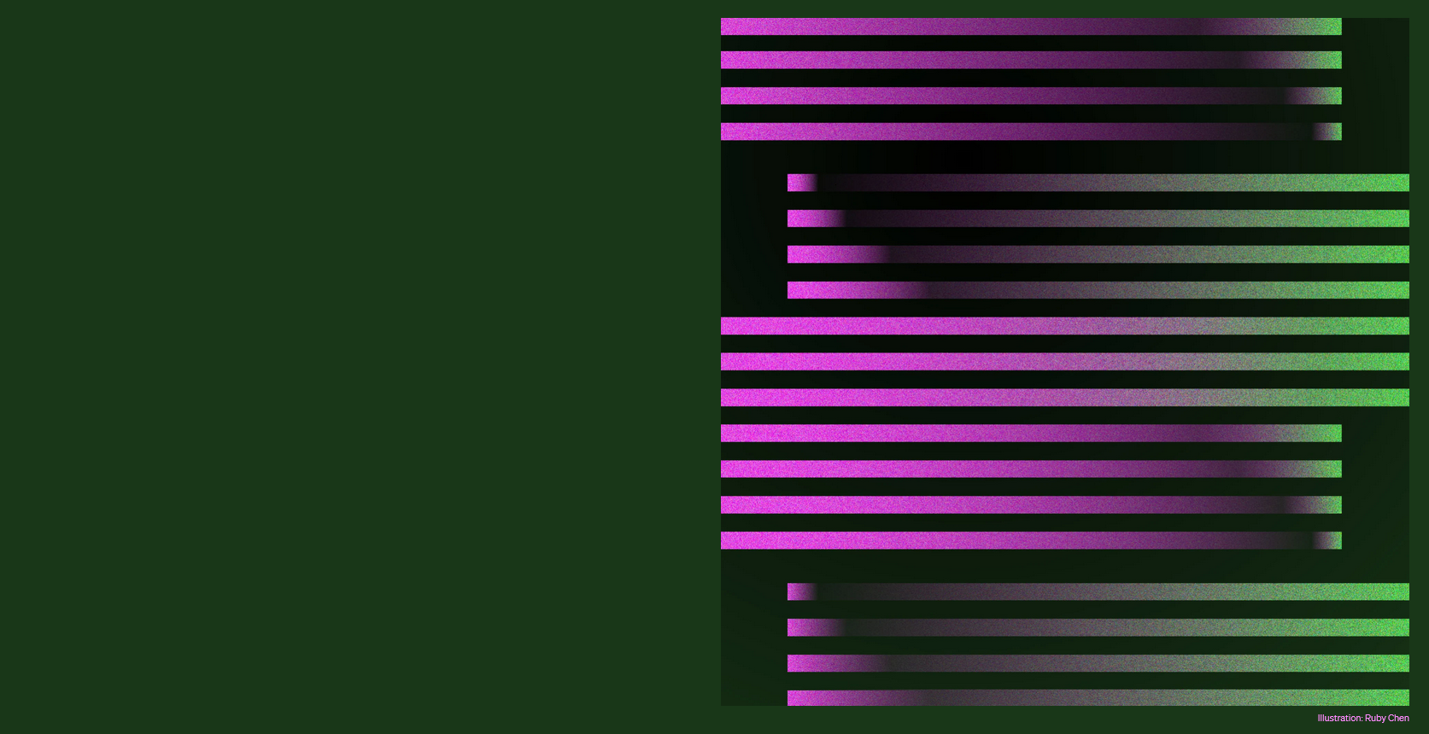
これはすごい！ 革命的インターフェース

GPT

こぴーして ぺったんこ

Clip&GPT ご紹介

Sheet2
これは使える！ 拡張ファンクション対応

GPT

こぴーして ぺったんこ

Clip&GPT ご紹介

Sheet3
真似したら ダメ、絶対！ 画像生成で遊んでみた

GPT

こぴーして ぺったんこ

Clip&GPT ご紹介

